応用１
【応用問題１】

概要
シンプルな掲示板を作成する。
ユーザーが名前と投稿内容を入力し、掲示板に投稿できる。
投稿は一覧表示され、新しい投稿が上に表示される。
データはデータベースに保存される。

画面イメージ
画面デザインについて、画像と同じでなくても問題ございません。
見やすいレイアウトを心掛けてください。
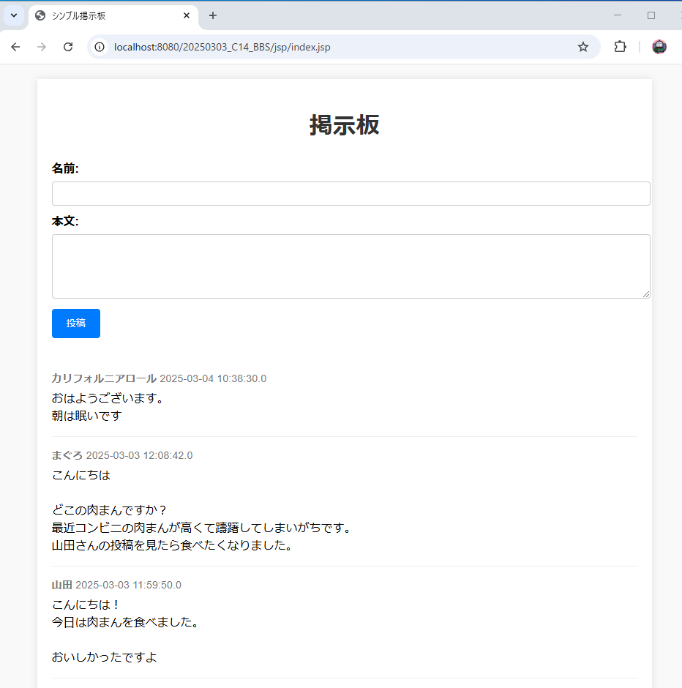

テーブル設計（データベース設計）
 | posts テーブル（投稿情報）
 | カラム名 | データ型 | 制約 | 説明
 | id | INT | PRIMARY KEY, AUTO_INCREMENT | 投稿の一意識別子
 | name | VARCHAR(50) | NOT NULL | 投稿者名
 | content | TEXT | NOT NULL | 投稿内容
 | post_date | TIMESTAMP | DEFAULT CURRENT_TIMESTAMP | 投稿日時

画面設計（JSP）
 | ① 掲示板画面（index.jsp）
 |  | 機能
 |  |  | ・投稿フォーム
 |  |  | ・投稿一覧表示
 |  | 項目
 |  |  | ・名前（テキストボックス）
 |  |  | ・本文（テキストエリア）
 |  |  | ・投稿ボタン
 |  |  | ・投稿一覧（投稿者名、本文、投稿日時）

必要な機能
 | ① 投稿機能
 |  | フォームに入力されたデータをサーブレット経由でデータベースに保存する。
 |  | 投稿後、掲示板画面へリダイレクトする。
 | ② 投稿一覧表示
 |  | データベースに保存された投稿を取得し、一覧で表示する。
 |  | 新しい投稿が上に来るように並べる。
 | ③ 入力チェック（バリデーション）
 |  | 名前と本文は空欄で投稿できないようにする。
 | ④ 文字化け対策
 |  | 日本語が正しく表示されるように文字エンコーディングをUTF-8に設定する。

発展課題（余力があれば）
 | ・削除機能（投稿を削除できるようにする）
 | ・MVCモデルを使用する

